general
 |  |  |  |  |  |  |  |  |  |  |  |  |  | HÖHERGEFÜHRTER BESCHLAG (HL-1T)
 | Zvol jazyk: |  |  |  |  | Lichte Breite |  |  | mm
 | Select a language: |  |  |  |  |  |  |  |  |  |  |  |  |  |  |  |  | Max. W x H 4000x4000
 | Wählen Sie eine Sprache: |  | DE |  |  | Lichte Höhe |  |  | mm |  |  | Fülen Sie bitte markierte Felder! |  |  |  |  |  | Federn oberhalb des Sturzes
 | Wybierz język: |  |  |  |  |  |  |  |  |  |  |  |  |  |  |  |  | fur HL>600 und HL<=1200
 | Sélectionner une langue: |  |  |  |  | Freiraum über Sturz |  |  | mm |  |  |  |  |  |  |  |  | Paneel 40 mm
 | Valige keel
 | Valitse kieli: |  |  |  |  | Bedienung
 | Выберите язык:
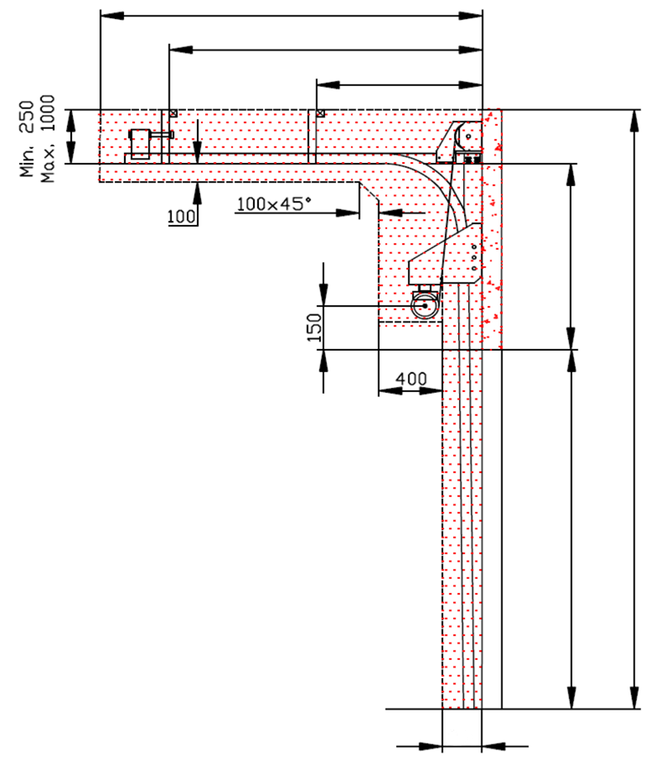
D
 |  |  |  |  |  | Paneel-Typ
X
 |  |  |  |  |  |  |  |  |  |  |  |  |  |  |  | DURCHSCHNITT A-A
280
280
Y

F
J
HL
Z
300
 |  |  |  |  |  |  | Z = NICHT ERFORDELICH
* |  |  |  |  |  |  | (1) BENÖTIGTER FREIRAUM
 |  |  |  |  |  |  | (2) Benötigter Freiraum bei Elektro- oder Haspelkettenbedienung

 |  |  |  |  |  |  | (3) Montagefläche für Antriebsteuerung. Siehe Produktdokumentation für Abmessungen |  |  |  |  |  |  |  |  |  |  |  | Montage auf Mauerwerk und Ziegel
H
E
 |  |  |  |  |  |  | (4) Die Parameter der Steckdosen sind in der Produktdokumentation zu finden.

 |  |  |  |  |  |  |  |  |  |  |  |  |  |  |  |  |  |  | Montage auf Porenbeton oder Gasbeton
H

 |  |  |  |  |  |  |  |  |  |  |  |  |  |  |  |  |  |  | Montage auf ISO-Trapezblechfassade

W
250
 |  |  | DURCHSCHNITT B-B
 |  |  |  |  |  |  |  |  | Bodenneigung
Angebot/Bestellung:

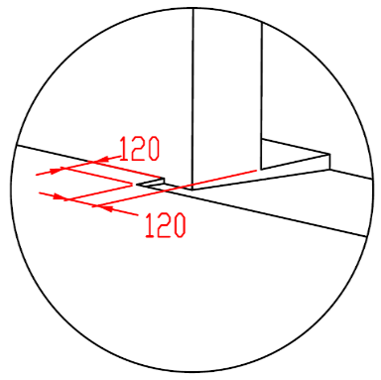
250

Position:

L + W + R
 |  |  |  |  |  |  |  |  |  |  |  |  |  |  | BENÖTIGTE MONTAGEFLÄCHEN |  |  | BENÖTIGTER FREIRAUM

 |  |  |  |  |  |  |  |  |  |  |  |  |  |  | MONTAGEFLÄCHE FÜR DEN MOTOR |  |  | EXTRA FREIRAUM FÜR MOTOR/KETTE

 | ACHTUNG: |  |  |  |  |  |  |  |  |  |  |  |  |  | VORBEREITUNGEN UND ARBEITEN DIE VOM AUFTRAGGEBER ZU ERBRINGEN SIND, AUßER BEI SCHRIFTLICHER VEREINBARUNG IM VORAUS:

 | Die hinteren Seiten der Sturze und Pfeiler, sowie die Montagefläche für das Federpaket müssen eben und auf einer Linie liegen. |  |  |  |  |  |  |  |  |  |  |  |  |  | Bauseits:
 | Im übrigen müssen die lichten Masse eben und rechtwinklig sein. |  |  |  |  |  |  |  |  |  |  |  |  |  | Ein stählerner Montagerahmen zur Befestigung der vertikalen Laufschienen und des Federpakets bei nicht tragfähigen Flächen wie z.B. Porenbeton, Gasbeton, Isolationspanelen u.s.w..
 | Der Fussboden muss glatt und waagerecht sein.
 |  |  |  |  |  |  |  |  |  |  |  |  |  |  | Befestigungsmöglichkeit für die Zwischen- und Endaufhängung der horizontalen Laufschienen bis zu max. 1 m über diesen Laufschienen.
 | MASSE in mm
 | W = | Lichte Breite |  | W | Elektrisch- oder Haspelkettenbedient |  |  |  |  | Freiraum über Sturz |  |  |  |  | Benötigte Montageflächen und Freiräume gemäß Zeichnung.
 | H = | Lichte Höhe |  | H | L/R | Antriebseite |  |  | min. 430 | F | min. 850; max 1450 |  |  |  | Elektrisch (bei elektrisch bedienten Toren):
 | HL = | Höhe der Führung |  | HL | L/R | Andere Seite |  |  | min.280 | HL |  | F - 250 |  |  | Die Parameter der Steckdosen sind in der Produktdokumentation zu finden.
 | E = | Höhe Innenraum |  | E | D | Einbautiefe |  | H - HL + 950 |  | E |  | H + F
 | F = | Freiraum über Sturz |  | F | Aufhängepunkte, wenn |  | D<=3000 |  |  | Mitte Achse zum Sturz |  |  |  |  | Aufgestellt: | Bereinigt: | Bereinigt am: | Dateiname: |  | Datum: | Massst.: | Format:
 | J = | Höhe über Montagefläche Loch |  | J | X | Aufhängepunkte |  | H - HL |  | A |  |  | 150 |  | K. Luňák | R. Kříž | 2023-11-14 | STP |  | 2023-11-14 | - | A3
 | L = | Freiraum LINKS |  | L | Aufhängepunkte, wenn |  | D>3000 |  |  |  |  |  |  |  | http://door-documents.com/en/indy-installation-drawing-hl1-t |  | EINBAUZEICHNUNG VORMONTIERTER HÖHERGEFÜHRTER BESCHLAG (HL-1T) HL < 1200

 | R = | Freiraum RECHTS |  | R | X | 1. Aufhängepunkt |  | H - HL
 | D = | Einbautiefe |  | D | Y | 2. Aufhängepunkt |  | 1/2 X |  | J |  | HL + 220
 | X = | 1. Aufhängepunkt |  | X |  |  |  |  |  | Z | NICHT ERFORDELICH
 | Y = | 2. Aufhängepunkt |  | Y
 |  |  |  |  |  |  |  |  |  |  |  |  |  |  |  |  | HÖHERGEFÜHRTER BESCHLAG (HL-1T) |  |  | Kode: | Version:
 |  |  |  |  |  |  |  |  |  |  |  |  |  |  |  |  |  |  |  | C40-1C | 2346

 |  |  |  |  |  |  |  |  |  |  |  |  |  |  |  |  |  |  |  |  |  |  | ketjukäyttöinen - vasen | цепной привод - левый
 |  |  |  |  |  |  |  |  |  |  |  |  |  |  |  |  |  |  |  |  |  |  | ketjukäyttöinen - oikea | цепной привод - правая

SW-R
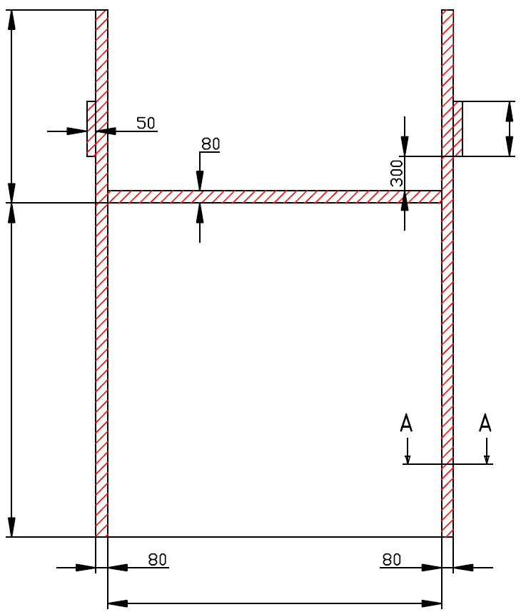

J
Z = NICHT ERFORDELICH

H

W



HÖHERGEFÜHRTER BESCHLAG (HL-1T)

Antriebesposition | Antrieb - rechts

Aufgestellt:

Bereinigt:

Datum:

SW-L
J
Z = NICHT ERFORDELICH

H

W



HÖHERGEFÜHRTER BESCHLAG (HL-1T)

Antriebesposition | Antrieb - links

Aufgestellt:

Bereinigt:

Datum:

Manually_operated
J
Z = NICHT ERFORDELICH

300

H

W

HÖHERGEFÜHRTER BESCHLAG (HL-1T)

Bedienung | hand

Aufgestellt:

Bereinigt:

Datum:

